Empieza aquí
 |  | 
Segmentación de MIPYME - Herramienta de selección
Introducción

 | Metodología y cómo utilizar
 | Esta herramienta se desarrolló mediante un análisis cuantitativo de datos de encuestas a emprendedores recopilados en 2024 en Colombia, Uganda y Pakistán. Se identificaron seis perfiles empresariales distintos con base en los 15 facilitadores de crecimiento enumerados a la derecha.
 | Utilizando las primeras cinco preguntas del cuestionario de selección, se clasifica a los encuestados en una categoría de crecimiento, de bajo a alto. Las preguntas restantes aplican puntuaciones ponderadas derivadas del análisis de conglomerados para asignar a los encuestados a sus respectivos segmentos. Estas ponderaciones, que rigen el proceso de clasificación, se pueden consultar en la hoja del cuestionario. | 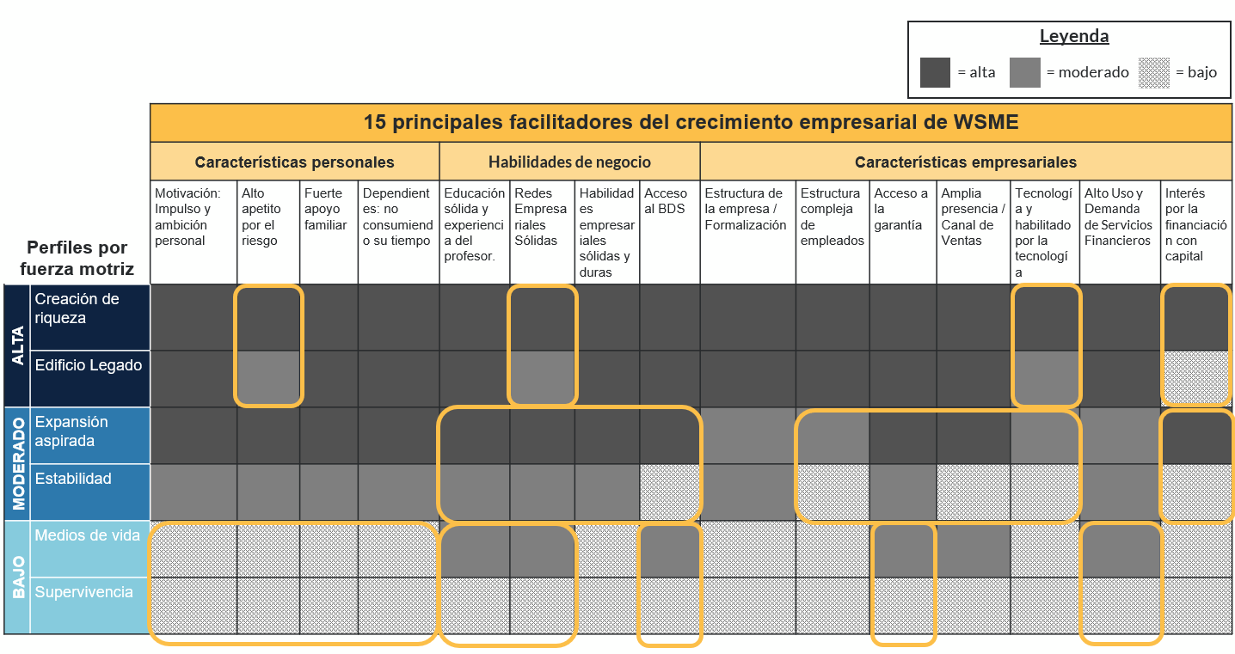
 | Comience respondiendo las preguntas proporcionadas en la hoja “Completar el cuestionario”, luego haga clic en el enlace para revelar y conocer más sobre su segmento.

